Uji Normalitas
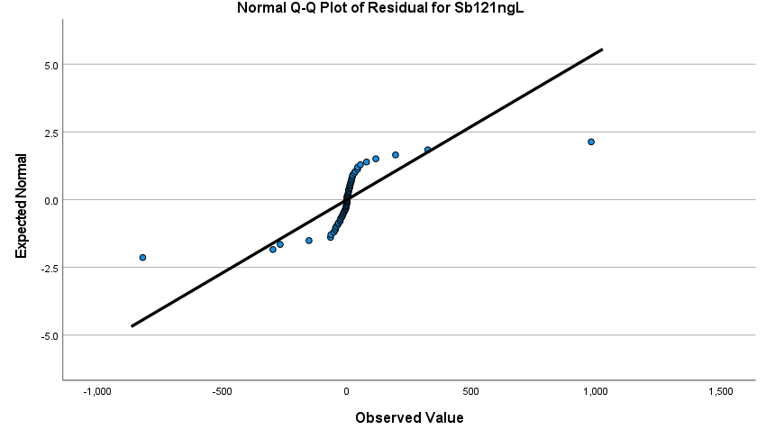
Untuk semua sampel jenis plastik dan regulasi

Berdasarkan uji teoritis

Tests of Normality
 | Kolmogorov-Smirnova |  |  | Shapiro-Wilk |  |  | Keterangan
 | Statistic | df | Sig. | Statistic | df | Sig. | Jumlah sampel n > 50 sehingga menggunakan kolmogorov-smirnov
Residual for Cd111ngL | 0.178 | 60 | 0.000 | 0.937 | 60 | 0.004 | cd111 nilai signifikansinya < 0,05 sehingga tidak normal
Residual for Hg202ngL | 0.242 | 60 | 0.000 | 0.745 | 60 | 0.000 | hg202 nilai signifikansinya < 0,05 sehingga tidak normal
Residual for Pb208ngL | 0.228 | 60 | 0.000 | 0.871 | 60 | 0.000 | pb208 nilai signifikansinya < 0,05 sehingga tidak normal
Residual for Sb121ngL | 0.308 | 60 | 0.000 | 0.538 | 60 | 0.000 | sb121 nilai signifikansinya < 0,05 sehingga tidak normal
a. Lilliefors Significance Correction

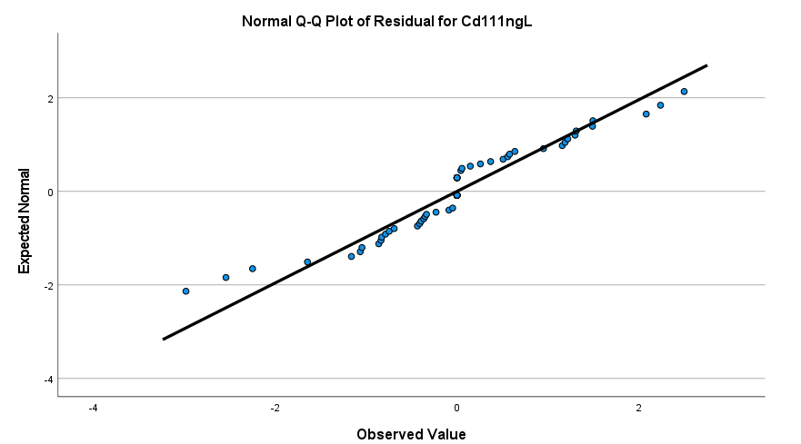
Berdasarkan QQplot
 |  |  |  |  |  |  | Secara visual qqplot, cd111 nilai titik-titiknya kurang mengikuti garis ideal sehingga tidak menyebar normal

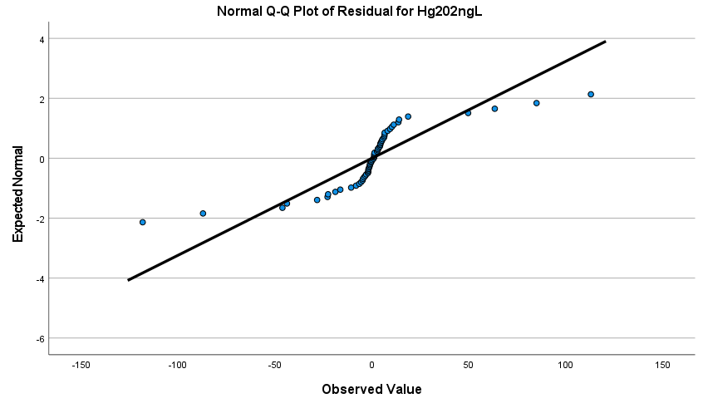
 |  |  |  |  |  |  | Secara visual qqplot, hg202 nilai titik-titiknya kurang mengikuti garis ideal sehingga tidak menyebar normal

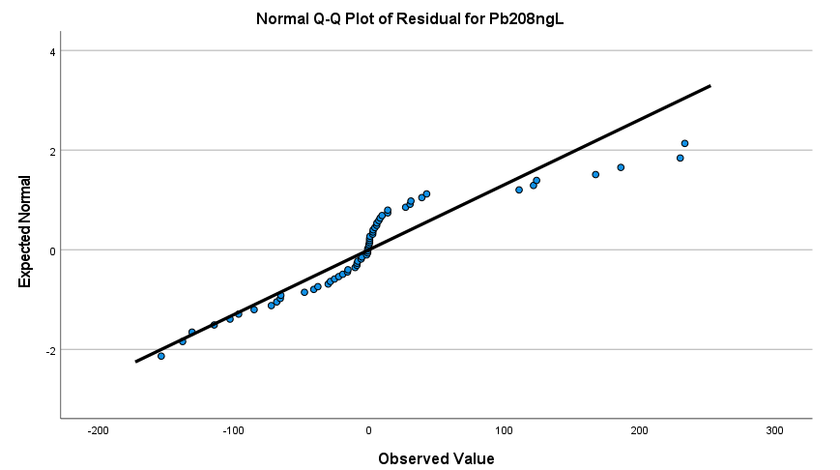
 |  |  |  |  |  |  | Secara visual qqplot, pb208 nilai titik-titiknya kurang mengikuti garis ideal sehingga tidak menyebar normal

 |  |  |  |  |  |  | Secara visual qqplot, sb121 nilai titik-titiknya kurang mengikuti garis ideal sehingga tidak menyebar normal

Uji Kruskal Walis
Pertanyaan 1: Ada tidaknya pengaruh jenis plastik terhadap kadar logam berat
Kadar logam cd pada 4 jenis plastik (R_A, R_B, R_C, V)

Npar Tests
Descriptive Statistics
 | N | Mean | Std. Deviation | Minimum | Maximum
Cd 111 (ng/L) | 60 | 8.9114 | 7.75914 | 1.39 | 29.05
Jenisplastik | 60 | 2.80 | 1.176 | 1 | 4

Kruskal-Wallis Test
Ranks
Jenisplastik |  | N | Mean Rank
Cd 111 (ng/L) | R_A | 12 | 28.17 |  | Kadar cd111 paling tinggi adalah R_B
 | R_B | 12 | 36.75 |  | Kadar cd111 paling rendah adalah R_C
 | R_C | 12 | 27.92
 | V | 24 | 29.83
 | Total | 60

Test Statisticsa,b |  |  |  |  |  |  |  |  |  | Test Statisticsa,b
 | Cd 111 (ng/L) |  |  |  |  |  |  |  |  |  | Cd 111 (ng/L) | Hg 202 (ng/L) | Pb 208 (ng/L) | Sb 121 (ng/L)
Kruskal-Wallis H | 2.105 |  |  |  |  |  |  |  |  | Kruskal-Wallis H | 2.105 | 5.315 | 12.010 | 28.465
df | 3 |  |  |  |  |  |  |  |  | df | 3 | 3 | 3 | 3
Asymp. Sig. | 0.551 |  |  | p > 0,05 sehingga tidak ada perbedaan kadar logam cd111 yang signifikan di antara 4 jenis plastik |  |  |  |  |  | Asymp. Sig. | 0.551 | 0.150 | 0.007 | 0.000
a. Kruskal Wallis Test |  |  |  | Terima H0, keempat jenis plastik tidak berbeda nyata |  |  |  |  |  | a. Kruskal Wallis Test
b. Grouping Variable: Jenisplastik |  |  |  |  |  |  |  |  |  | b. Grouping Variable: Jenisplastik

Kadar logam hg pada 4 jenis plastik (R_A, R_B, R_C, V)

Npar Tests
Descriptive Statistics
 | N | Mean | Std. Deviation | Minimum | Maximum
Hg 202 (ng/L) | 60 | 135.9187 | 165.19798 | 24.37 | 581.70
Jenisplastik | 60 | 2.80 | 1.176 | 1 | 4

Kruskal-Wallis Test
Ranks
Jenisplastik |  | N | Mean Rank
Hg 202 (ng/L) | R_A | 12 | 36.67 |  | Kadar hg202 paling tinggi adalah R_A
 | R_B | 12 | 20.92 |  | Kadar hg202 paling rendah adalah R_B
 | R_C | 12 | 32.58
 | V | 24 | 31.17
 | Total | 60

Test Statisticsa,b
 | Hg 202 (ng/L)
Kruskal-Wallis H | 5.315
df | 3
Asymp. Sig. | 0.150 |  | p > 0,05 sehingga tidak ada perbedaan kadar logam hg202 yang signifikan di antara 4 jenis plastik
a. Kruskal Wallis Test |  |  | Terima H0, keempat jenis plastik tidak berbeda nyata
b. Grouping Variable: Jenisplastik

Kadar logam pb pada 4 jenis plastik (R_A, R_B, R_C, V)

Npar Tests
Descriptive Statistics
 | N | Mean | Std. Deviation | Minimum | Maximum
Pb 208 (ng/L) | 60 | 312.6102 | 248.76243 | 6.98 | 777.10
Jenisplastik | 60 | 2.80 | 1.176 | 1 | 4

Kruskal-Wallis Test
Ranks
Jenisplastik |  | N | Mean Rank
Pb 208 (ng/L) | R_A | 12 | 36.50 |  | Kadar pb208 paling tinggi adalah R_A
 | R_B | 12 | 15.25 |  | Kadar pb208 paling rendah adalah R_B
 | R_C | 12 | 31.25
 | V | 24 | 34.75
 | Total | 60

Test Statisticsa,b
 | Pb 208 (ng/L)
Kruskal-Wallis H | 12.010
df | 3
Asymp. Sig. | 0.007 |  | p < 0,05 sehingga ada perbedaan kadar logam pb208 yang signifikan di antara 4 jenis plastik
a. Kruskal Wallis Test |  |  | Tolak H0, minimal ada satu jenis plastik yang berbeda
b. Grouping Variable: Jenisplastik

Kadar logam sb pada 4 jenis plastik (R_A, R_B, R_C, V)

Npar Tests
Descriptive Statistics
 | N | Mean | Std. Deviation | Minimum | Maximum
Sb 121 (ng/L) | 60 | 1255.0296 | 1475.88727 | 81.84 | 6021.76
Jenisplastik | 60 | 2.80 | 1.176 | 1 | 4

Kruskal-Wallis Test
Ranks
Jenisplastik |  | N | Mean Rank
Sb 121 (ng/L) | R_A | 12 | 48.33 |  | Kadar sb121 paling tinggi adalah V
 | R_B | 12 | 10.50 |  | Kadar sb121 paling rendah adalah R_B
 | R_C | 12 | 32.83
 | V | 24 | 30.42
 | Total | 60

Test Statisticsa,b
 | Sb 121 (ng/L)
Kruskal-Wallis H | 28.465
df | 3
Asymp. Sig. | 0.000 |  | p < 0,05 sehingga ada perbedaan kadar logam sb121 yang signifikan di antara 4 jenis plastik
a. Kruskal Wallis Test |  |  | Tolak H0, minimal ada satu jenis plastik yang berbeda
b. Grouping Variable: Jenisplastik

Pertanyaan 2: Ada tidaknya pengaruh regulasi terhadap kadar logam berat
Kadar logam Cd berdasarkan regulasi EU dan BPOM

Npar Tests
Descriptive Statistics
 | N | Mean | Std. Deviation | Minimum | Maximum
Cd 111 (ng/L) | 60 | 8.9114 | 7.75914 | 1.39 | 29.05
Regulasi | 60 | 1.40 | 0.494 | 1 | 2

Kruskal-Wallis Test
Ranks
Regulasi |  | N | Mean Rank
Cd 111 (ng/L) | EU | 36 | 18.50 |  | Kadar Cd pada regulasi BPOM lebih tinggi daripada kadar Cd pada EU
 | BPOM | 24 | 48.50
 | Total | 60

Test Statisticsa,b
 | Cd 111 (ng/L)
Kruskal-Wallis H | 43.668
df | 1
Asymp. Sig. | 0.000 |  | p < 0,05 sehingga ada perbedaan kadar logam Cd yang signifikan di antara regulasi EU dan BPOM
a. Kruskal Wallis Test |  |  | Tolak H0, minimal ada satu regulasi yang berbeda
b. Grouping Variable: Regulasi

Kadar logam Hg berdasarkan regulasi EU dan BPOM

Npar Tests
Descriptive Statistics
 | N | Mean | Std. Deviation | Minimum | Maximum
Hg 202 (ng/L) | 60 | 135.9187 | 165.19798 | 24.37 | 581.70
Regulasi | 60 | 1.40 | 0.494 | 1 | 2

Kruskal-Wallis Test
Ranks
Regulasi |  | N | Mean Rank
Hg 202 (ng/L) | EU | 36 | 37.42 |  | Kadar Hg pada regulasi EU lebih tinggi daripada kadar Hg pada BPOM
 | BPOM | 24 | 20.13
 | Total | 60

Test Statisticsa,b
 | Hg 202 (ng/L)
Kruskal-Wallis H | 14.117
df | 1
Asymp. Sig. | 0.000 |  | p < 0,05 sehingga ada perbedaan kadar logam Hg yang signifikan di antara regulasi EU dan BPOM
a. Kruskal Wallis Test |  |  | Tolak H0, minimal ada satu regulasi yang berbeda
b. Grouping Variable: Regulasi

Kadar logam Pb berdasarkan regulasi EU dan BPOM
Npar Tests
Descriptive Statistics
 | N | Mean | Std. Deviation | Minimum | Maximum
Pb 208 (ng/L) | 60 | 312.6102 | 248.76243 | 6.98 | 777.10
Regulasi | 60 | 1.40 | 0.494 | 1 | 2

Kruskal-Wallis Test
Ranks
Regulasi |  | N | Mean Rank
Pb 208 (ng/L) | EU | 36 | 31.47 |  | Kadar Pb pada regulasi EU sedikit lebih tinggi daripada kadar Pb pada BPOM
 | BPOM | 24 | 29.04
 | Total | 60

Test Statisticsa,b
 | Pb 208 (ng/L)
Kruskal-Wallis H | 0.279
df | 1
Asymp. Sig. | 0.597 |  | p > 0,05 sehingga tidak ada perbedaan kadar logam Pb yang signifikan di antara regulasi EU dan BPOM
a. Kruskal Wallis Test |  |  | Terima H0, kadar logam Pb pada kedua regulasi sama
b. Grouping Variable: Regulasi

Kadar logam Sb berdasarkan regulasi EU dan BPOM
Npar Tests
Descriptive Statistics
 | N | Mean | Std. Deviation | Minimum | Maximum
Sb 121 (ng/L) | 60 | 1255.0296 | 1475.88727 | 81.84 | 6021.76
Regulasi | 60 | 1.40 | 0.494 | 1 | 2

Kruskal-Wallis Test
Ranks
Regulasi |  | N | Mean Rank
Sb 121 (ng/L) | EU | 36 | 30.44 |  | Kadar Sb pada regulasi EU lebih tinggi daripada kadar Pb pada BPOM
 | BPOM | 24 | 30.58
 | Total | 60

Test Statisticsa,b
 | Sb 121 (ng/L)
Kruskal-Wallis H | 0.001
df | 1
Asymp. Sig. | 0.976 |  | p > 0,05 sehingga Tidak ada perbedaan kadar logam Sb yang signifikan di antara regulasi EU dan BPOM
a. Kruskal Wallis Test |  |  | Terima H0, kadar logam Sb pada kedua regulasi sama
b. Grouping Variable: Regulasi

Pertanyaan 3: Interaksi jenis plastik & regulasi terhadap kadar logam berat
Interaksi kadar logam cd jenis plastik dan regulasi (EU_R_A, EU_R_B, EU_R_C, EU_V_A, EU_V_B, EU_V_C, BPOM_R_A, BPOM_R_B, BPOM_R_C, BPOM_V)

Npar Tests
Descriptive Statistics
 | N | Mean | Std. Deviation | Minimum | Maximum
Cd 111 (ng/L) | 60 | 8.9114 | 7.75914 | 1.39 | 29.05
Interaksi | 60 | 5.50 | 2.897 | 1 | 10

Interaksi antara jenis plastik dan regulasi pada Cd111
 | EU | BPOM
R_A | 6.50 | 49.83
R_B | 28.17 | 45.33
R_C | 14.50 | 41.33
V_A | 14.50
V_B | 32.83
V_C | 14.50
V |  | 57.50
Kruskal-Wallis Test
Ranks
Interaksi |  | N | Mean Rank
Cd 111 (ng/L) | EU_R_A | 6 | 6.50 |  | Kadar cd111 paling tinggi adalah BPOM_V |  | EU | BPOM
 | EU_R_B | 6 | 28.17 |  | Kadar cd111 paling rendah adalah EU_R_A | R_A | 6.50 | 49.83
 | EU_R_C | 6 | 14.50 |  |  | R_B | 28.17 | 45.33
 | EU_V_A | 6 | 14.50 |  | Catatan: | R_C | 14.50 | 41.33
 | EU_V_B | 6 | 32.83 |  | Mean rank hanya menunjukkan rank dari rata-rata | V_A | 14.50
 | EU_V_C | 6 | 14.50 |  |  | V_B | 32.83
 | BPOM_R_A | 6 | 49.83 |  |  | V_C | 14.50
 | BPOM_R_B | 6 | 45.33 |  |  | V |  | 57.50
 | BPOM_R_C | 6 | 41.33
 | BPOM_V | 6 | 57.50
 | Total | 60

Test Statisticsa,b
 | Cd 111 (ng/L)
Kruskal-Wallis H | 56.506
df | 9
Asymp. Sig. | 0.000 |  | p < 0,05 sehingga ada perbedaan kadar logam cd111 yang signifikan pada interaksi antara jenis plastik dan regulasi
a. Kruskal Wallis Test |  |  | Tolak H0, minimal ada satu interaksi jenis plastik dan regulasi yang berbeda
b. Grouping Variable: Interaksi

Interaksi kadar logam Hg jenis plastik dan regulasi (EU_R_A, EU_R_B, EU_R_C, EU_V_A, EU_V_B, EU_V_C, BPOM_R_A, BPOM_R_B, BPOM_R_C, BPOM_V)

Npar Tests
Descriptive Statistics
 | N | Mean | Std. Deviation | Minimum | Maximum
Hg 202 (ng/L) | 60 | 135.9187 | 165.19798 | 24.37 | 581.70
Interaksi | 60 | 5.50 | 2.897 | 1 | 10

Interaksi antara jenis plastik dan regulasi pada Hg202
 | EU | BPOM
R_A | 55.50 | 17.83
R_B | 23.83 | 18.00
R_C | 45.50 | 19.67
V_A | 53.50
V_B | 6.67
V_C | 39.50
V |  | 25.00
Kruskal-Wallis Test
Ranks
Interaksi |  | N | Mean Rank
Hg 202 (ng/L) | EU_R_A | 6 | 55.50 |  | Kadar Hg paling tinggi adalah EU_R_A |  | EU | BPOM
 | EU_R_B | 6 | 23.83 |  | Kadar Hg paling rendah adalah EU_V_B | R_A | 55.50 | 17.83
 | EU_R_C | 6 | 45.50 |  |  | R_B | 23.83 | 18.00
 | EU_V_A | 6 | 53.50 |  |  | R_C | 45.50 | 19.67
 | EU_V_B | 6 | 6.67 |  |  | V_A | 53.50
 | EU_V_C | 6 | 39.50 |  |  | V_B | 6.67
 | BPOM_R_A | 6 | 17.83 |  |  | V_C | 39.50
 | BPOM_R_B | 6 | 18.00 |  |  | V |  | 25.00
 | BPOM_R_C | 6 | 19.67
 | BPOM_V | 6 | 25.00
 | Total | 60

Test Statisticsa,b
 | Hg 202 (ng/L)
Kruskal-Wallis H | 49.904
df | 9
Asymp. Sig. | 0.000 |  | p < 0,05 sehingga ada perbedaan kadar logam Hg yang signifikan pada interaksi antara jenis plastik dan regulasi
a. Kruskal Wallis Test |  |  | Tolak H0, minimal ada satu interaksi jenis plastik dan regulasi yang berbeda
b. Grouping Variable: Interaksi

Interaksi kadar logam Pb jenis plastik dan regulasi (EU_R_A, EU_R_B, EU_R_C, EU_V_A, EU_V_B, EU_V_C, BPOM_R_A, BPOM_R_B, BPOM_R_C, BPOM_V)

Npar Tests
Descriptive Statistics
 | N | Mean | Std. Deviation | Minimum | Maximum
Pb 208 (ng/L) | 60 | 312.6102 | 248.76243 | 6.98 | 777.10
Interaksi | 60 | 5.50 | 2.897 | 1 | 10

Interaksi antara jenis plastik dan regulasi pada Pb208
 | EU | BPOM
R_A | 46.17 | 26.83
R_B | 9.67 | 20.83
R_C | 45.83 | 16.67
V_A | 41.00
V_B | 3.50
V_C | 42.67
V |  | 51.83
Kruskal-Wallis Test
Ranks
Interaksi |  | N | Mean Rank
Pb 208 (ng/L) | EU_R_A | 6 | 46.17 |  | Kadar Pb paling tinggi adalah BPOM_V |  | EU | BPOM
 | EU_R_B | 6 | 9.67 |  | Kadar Pb paling rendah adalah EU_V_B | R_A | 46.17 | 26.83
 | EU_R_C | 6 | 45.83 |  |  | R_B | 9.67 | 20.83
 | EU_V_A | 6 | 41.00 |  |  | R_C | 45.83 | 16.67
 | EU_V_B | 6 | 3.50 |  |  | V_A | 41.00
 | EU_V_C | 6 | 42.67 |  |  | V_B | 3.50
 | BPOM_R_A | 6 | 26.83 |  |  | V_C | 42.67
 | BPOM_R_B | 6 | 20.83 |  |  | V |  | 51.83
 | BPOM_R_C | 6 | 16.67
 | BPOM_V | 6 | 51.83
 | Total | 60

Test Statisticsa,b
 | Pb 208 (ng/L)
Kruskal-Wallis H | 52.234
df | 9
Asymp. Sig. | 0.000 |  | p < 0,05 sehingga ada perbedaan kadar logam Pb yang signifikan pada interaksi antara jenis plastik dan regulasi
a. Kruskal Wallis Test |  |  | Tolak H0, minimal ada satu interaksi jenis plastik dan regulasi yang berbeda
b. Grouping Variable: Interaksi

Interaksi kadar logam Sb jenis plastik dan regulasi (EU_R_A, EU_R_B, EU_R_C, EU_V_A, EU_V_B, EU_V_C, BPOM_R_A, BPOM_R_B, BPOM_R_C, BPOM_V)

Npar Tests
Descriptive Statistics
 | N | Mean | Std. Deviation | Minimum | Maximum
Sb 121 (ng/L) | 60 | 1255.0296 | 1475.88727 | 81.84 | 6021.76
Interaksi | 60 | 5.50 | 2.897 | 1 | 10

Interaksi antara jenis plastik dan regulasi pada Sb121
 | EU | BPOM
R_A | 57.50 | 39.17
R_B | 3.50 | 17.50
R_C | 14.50 | 51.17
V_A | 27.50
V_B | 33.83
V_C | 45.83
V |  | 14.50
Kruskal-Wallis Test
Ranks
Interaksi |  | N | Mean Rank
Sb 121 (ng/L) | EU_R_A | 6 | 57.50 |  | Kadar Sb paling tinggi adalah EU_R_A |  | EU | BPOM
 | EU_R_B | 6 | 3.50 |  | Kadar Sb paling rendah adalah EU_R_B | R_A | 57.50 | 39.17
 | EU_R_C | 6 | 14.50 |  |  | R_B | 3.50 | 17.50
 | EU_V_A | 6 | 27.50 |  |  | R_C | 14.50 | 51.17
 | EU_V_B | 6 | 33.83 |  |  | V_A | 27.50
 | EU_V_C | 6 | 45.83 |  |  | V_B | 33.83
 | BPOM_R_A | 6 | 39.17 |  |  | V_C | 45.83
 | BPOM_R_B | 6 | 17.50 |  |  | V |  | 14.50
 | BPOM_R_C | 6 | 51.17
 | BPOM_V | 6 | 14.50
 | Total | 60

Test Statisticsa,b
 | Sb 121 (ng/L) |  |  |  |  |  |  |  | ceritakan saja bagaimana pola EU yang tinggi rendah tinggi pada R_A sampai V
Kruskal-Wallis H | 56.979 |  |  |  |  |  |  |  | ceritakan juga pola BPOM berdasarkan plot tersebut
df | 9
Asymp. Sig. | 0.000 |  | p < 0,05 sehingga ada perbedaan kadar logam Sb yang signifikan pada interaksi antara jenis plastik dan regulasi
a. Kruskal Wallis Test |  |  | Tolak H0, minimal ada satu interaksi jenis plastik dan regulasi yang berbeda
b. Grouping Variable: Interaksi

